상품제안서
PGA 3단7K 완자 무지+180g 모달면사타올 3P세트(미니) | 상품코드: F20197

 |  |  |  |  |  |  | 02-412-0044 | www.easy1.co.kr
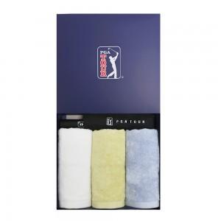

【상세/제작정보】 | ★12.01 일시품절

【인쇄/포장옵션】 | 실크, 스티커 / 별도문의

【공급단가】 | 수량 | 100~ | 300~ | 500~ | 1,000~ | 3,000~
*VAT별도 | 단가 | 31,720원 | 30,550원 | 29,370원 | 28,200원 | 27,490원

【상품 URL】 | https://easy1.co.kr:443/src/goods_detail.php?gdno=20197

